※２ 参加承諾書
※３ 来場初日に提出すること

 | 第１２回関東アンダージュニアボクシング大会
 | 参 加 承 諾 書

区分 |  | １ 選手 |  | ２ 監督・コーチ |  | ３ セカンド |  | ４ 役員 |  | ５ 審判員 |  | ６ 補助員
該当番号に○ (兼務の場合は複数○） |  | ７ 医療・救護 |  | ８ 引率・視察 |  | ９ 報道 |  | 10 出店業者 |  | 11 保護者

都道府県名 |  |  |  |  |  | 団体・所属名
氏 名
連 絡 先 |  |  | 〒 － (住所) (電話)
 | 私は、大会２週間前からの健康チェックシートの各項目に偽りなく記録をしたことと、
 | 標記大会参加にあたり、コロナ感染に伴う一切の責任を負うことを認めます。
 |  | （参加申込日） |  |  | 月 |  | 日
(自署)
 |  | 本人署名

(自署)
 |  | ※２０歳未満の場合、以下も記入すること
 |  | 親権者または法定代理人氏名
 | 選手記入欄
 |  |  | 確認内容 |  |  |  |  |  | チェック欄
 | ① |  | 要項13その他（３）にあるように、規定に則ったユニホームを用意した。 |  |  |  |  |  | 用意した |  | 用意していない
 | ② |  | 実練習期間が６ヶ月を経過している。練習開始日および実練習期間を記入。 |  |  |  |  |  | 記入した |  | 記入していない
 | ③ |  | CTスキャン（またはMRI）検査において頭蓋内病変、及びくも膜のう胞のない証明を受けている。 |  |  |  |  |  | 実施した |  | 実施していない
 | ④ |  | 定期間内に胸部レントゲン検査を実施している。 |  |  |  |  |  | 実施した |  | 実施していない
 | ⑤ |  | 定期間内に心電図検査を実施している。 |  |  |  |  |  | 実施した |  | 実施していない
 | ⑥ |  | 本年度、年次健診を行っており、医師の署名捺印がされている。 |  |  |  |  |  | 実施した |  | 実施していない

 |  |  |  |  |  |  |  |  |  |  | ※受付整理欄

駐車場案内
駐車場のご案内

選手・監督・保護者は八幡神社の駐車場（競技会場から徒歩２～３分）に止めてください。渋川工業高校内には大会役員以外は駐車できません。

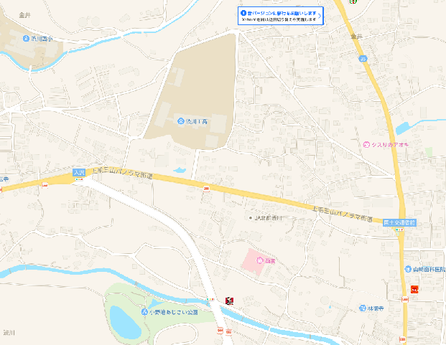

駐車場

